洗标
Vendor/Supplier Details
公司名称： |  |  |  |  |  |  |  |  | 下单日期： | 2024-04-18
地址： |  |  |  |  |  |  |  |  | 交货日期： | 2024-04-28
联系电话：
联系人： |  |  |  |  |  |  |  |  | 供应商 | Recall
邮箱： |  |  |  |  |  |  |  |  | 联系人
发货地址： | 河南安阳市汤阴县兴隆路与惠民路交叉口/宁现琴 15890790160
Metal accessories
订单号 | 款号 | 图片 | 尺寸 | 材质 | 名称 | 要求 | 尺码 | 数量 | 金额 | 备注
52400054+055 IT-SI | 米妮 | 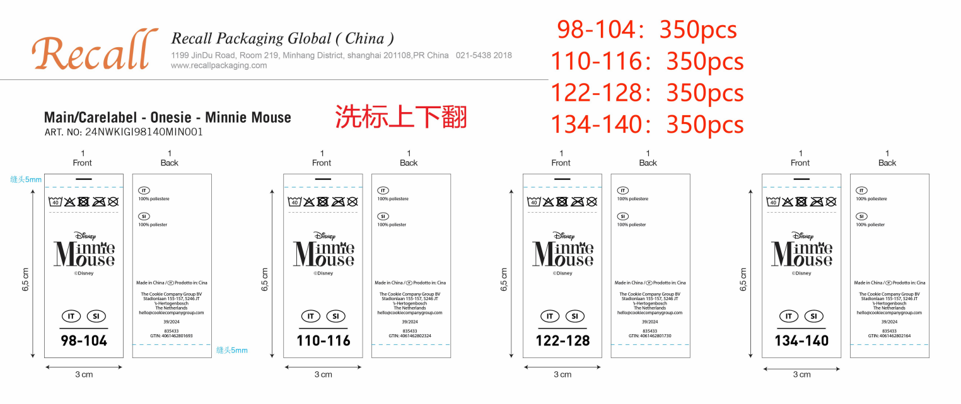 | Size:30x70 mm | 白色不干胶 同去年大货 | 洗标 | 跟确认图稿 | 3-4Y | 350 | ￥0.00 | 免费提供5%损耗
 |  |  |  |  |  |  | 5-6Y | 350 | ￥0.00
 |  |  |  |  |  |  | 7-8Y | 350 | ￥0.00
 |  |  |  |  |  |  | 9-10Y | 350 | ￥0.00
52400054+055 IT-SI | 冰雪奇缘 | 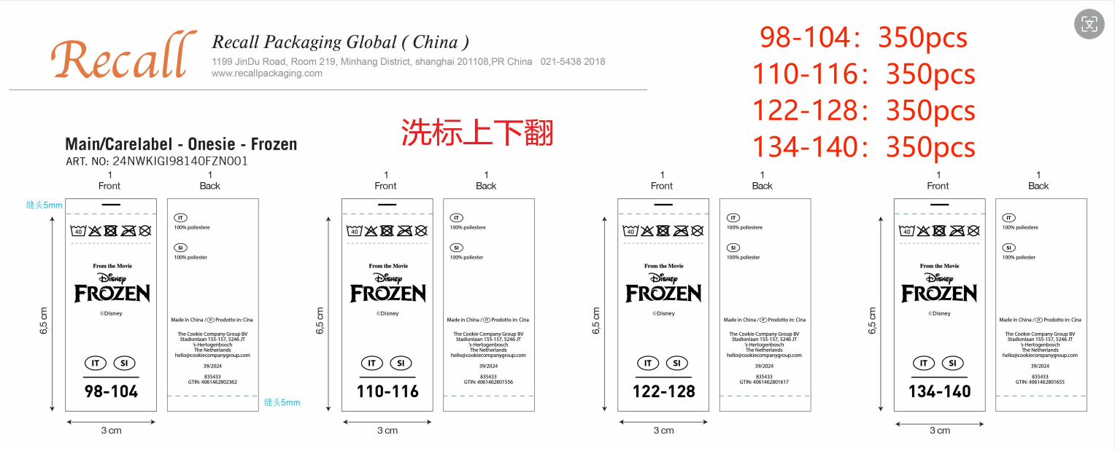 | Size:30x70 mm | 白色不干胶 同去年大货 | 洗标 | 跟确认图稿 | 3-4Y | 350 | ￥0.00 | 免费提供5%损耗
 |  |  |  |  |  |  | 5-6Y | 350 | ￥0.00
 |  |  |  |  |  |  | 7-8Y | 350 | ￥0.00
 |  |  |  |  |  |  | 9-10Y | 350 | ￥0.00
52400056+057 | 星际大战 | 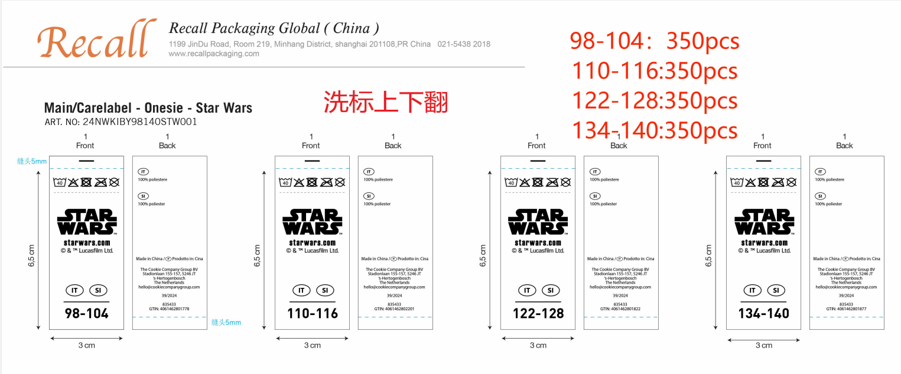 | Size:30x70 mm | 白色不干胶 同去年大货 | 洗标 | 跟确认图稿 | 3-4Y | 350 | ￥0.00 | 免费提供5%损耗
 |  |  |  |  |  |  | 5-6Y | 350 | ￥0.00
 |  |  |  |  |  |  | 7-8Y | 350 | ￥0.00
 |  |  |  |  |  |  | 9-10Y | 350 | ￥0.00
52400056+057 | 蜘蛛侠 | 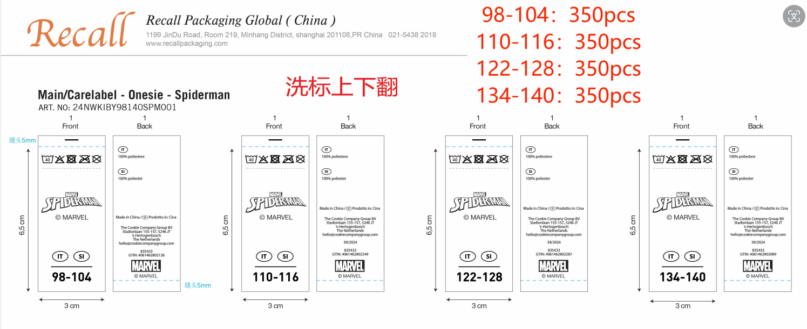 | Size:30x70 mm | 白色不干胶 同去年大货 | 洗标 | 跟确认图稿 | 3-4Y | 350 | ￥0.00 | 免费提供5%损耗
 |  |  |  |  |  |  | 5-6Y | 350 | ￥0.00
 |  |  |  |  |  |  | 7-8Y | 350 | ￥0.00
 |  |  |  |  |  |  | 9-10Y | 350 | ￥0.00
 |  |  |  |  |  |  |  | 5600 | ￥0.00

尺码标
Vendor/Supplier Details
公司名称： |  |  |  |  |  |  |  |  | 下单日期： | 2024-04-18
地址： |  |  |  |  |  |  |  |  | 交货日期： | 2024-04-28
联系电话：
联系人： |  |  |  |  |  |  |  |  | 供应商 | Recall
邮箱： |  |  |  |  |  |  |  |  | 联系人
发货地址： | 河南安阳市汤阴县兴隆路与惠民路交叉口/宁现琴 15890790160
Metal accessories
订单号 | 款号 | 图片 | 尺寸 | 材质 | 名称 | 要求 | 尺码 | 数量 | 金额 | 备注
52400056+057 IT-SI | 米妮 冰雪奇缘 星际大战 蜘蛛侠 （通用） | 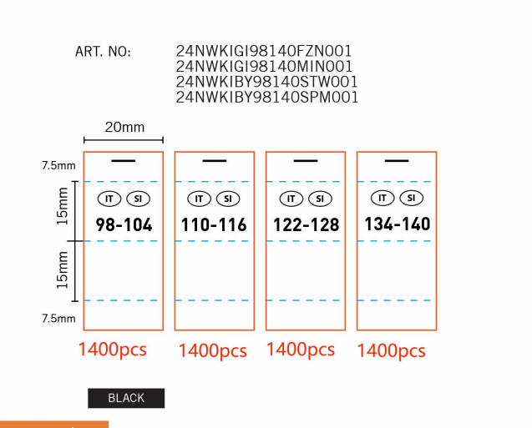 | Size:20x45mm | 白色色丁带 同去年大货 | 尺码标 | 跟确认图稿 | 3-4Y | 1400 | ￥0.00 | 免费提供5%损耗
 |  |  |  |  |  |  | 5-6Y | 1400 | ￥0.00 | 免费提供5%损耗
 |  |  |  |  |  |  | 7-8Y | 1400 | ￥0.00 | 免费提供5%损耗
 |  |  |  |  |  |  | 9-10Y | 1400 | ￥0.00 | 免费提供5%损耗
 |  |  |  |  |  |  |  | 5600 | ￥0.00

